Grafico 1
Grafico 1 - Permessi di soggiorno rilasciati in Italia a cittadini extracomunitari per aree geografiche al 1° gennaio 2023 (valori percentuali)
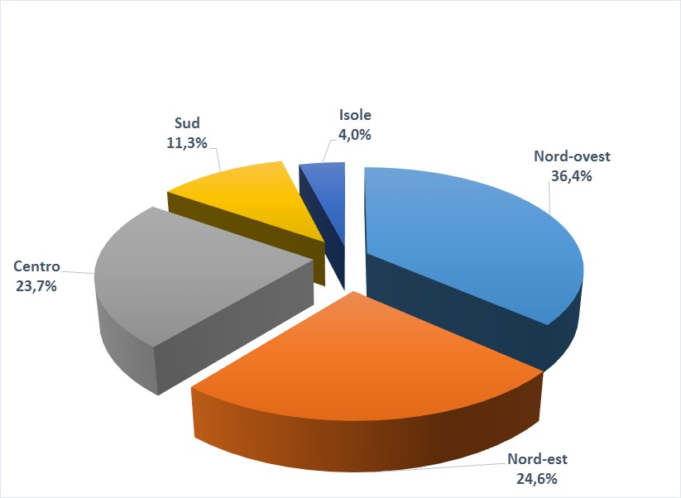

Grafico 2
Grafico 2 - Permessi di soggiorno rilasciati in Italia a cittadini extracomunitari al 1° gennaio 2023 (distribuzione provinciale ogni 100.000 abitanti)

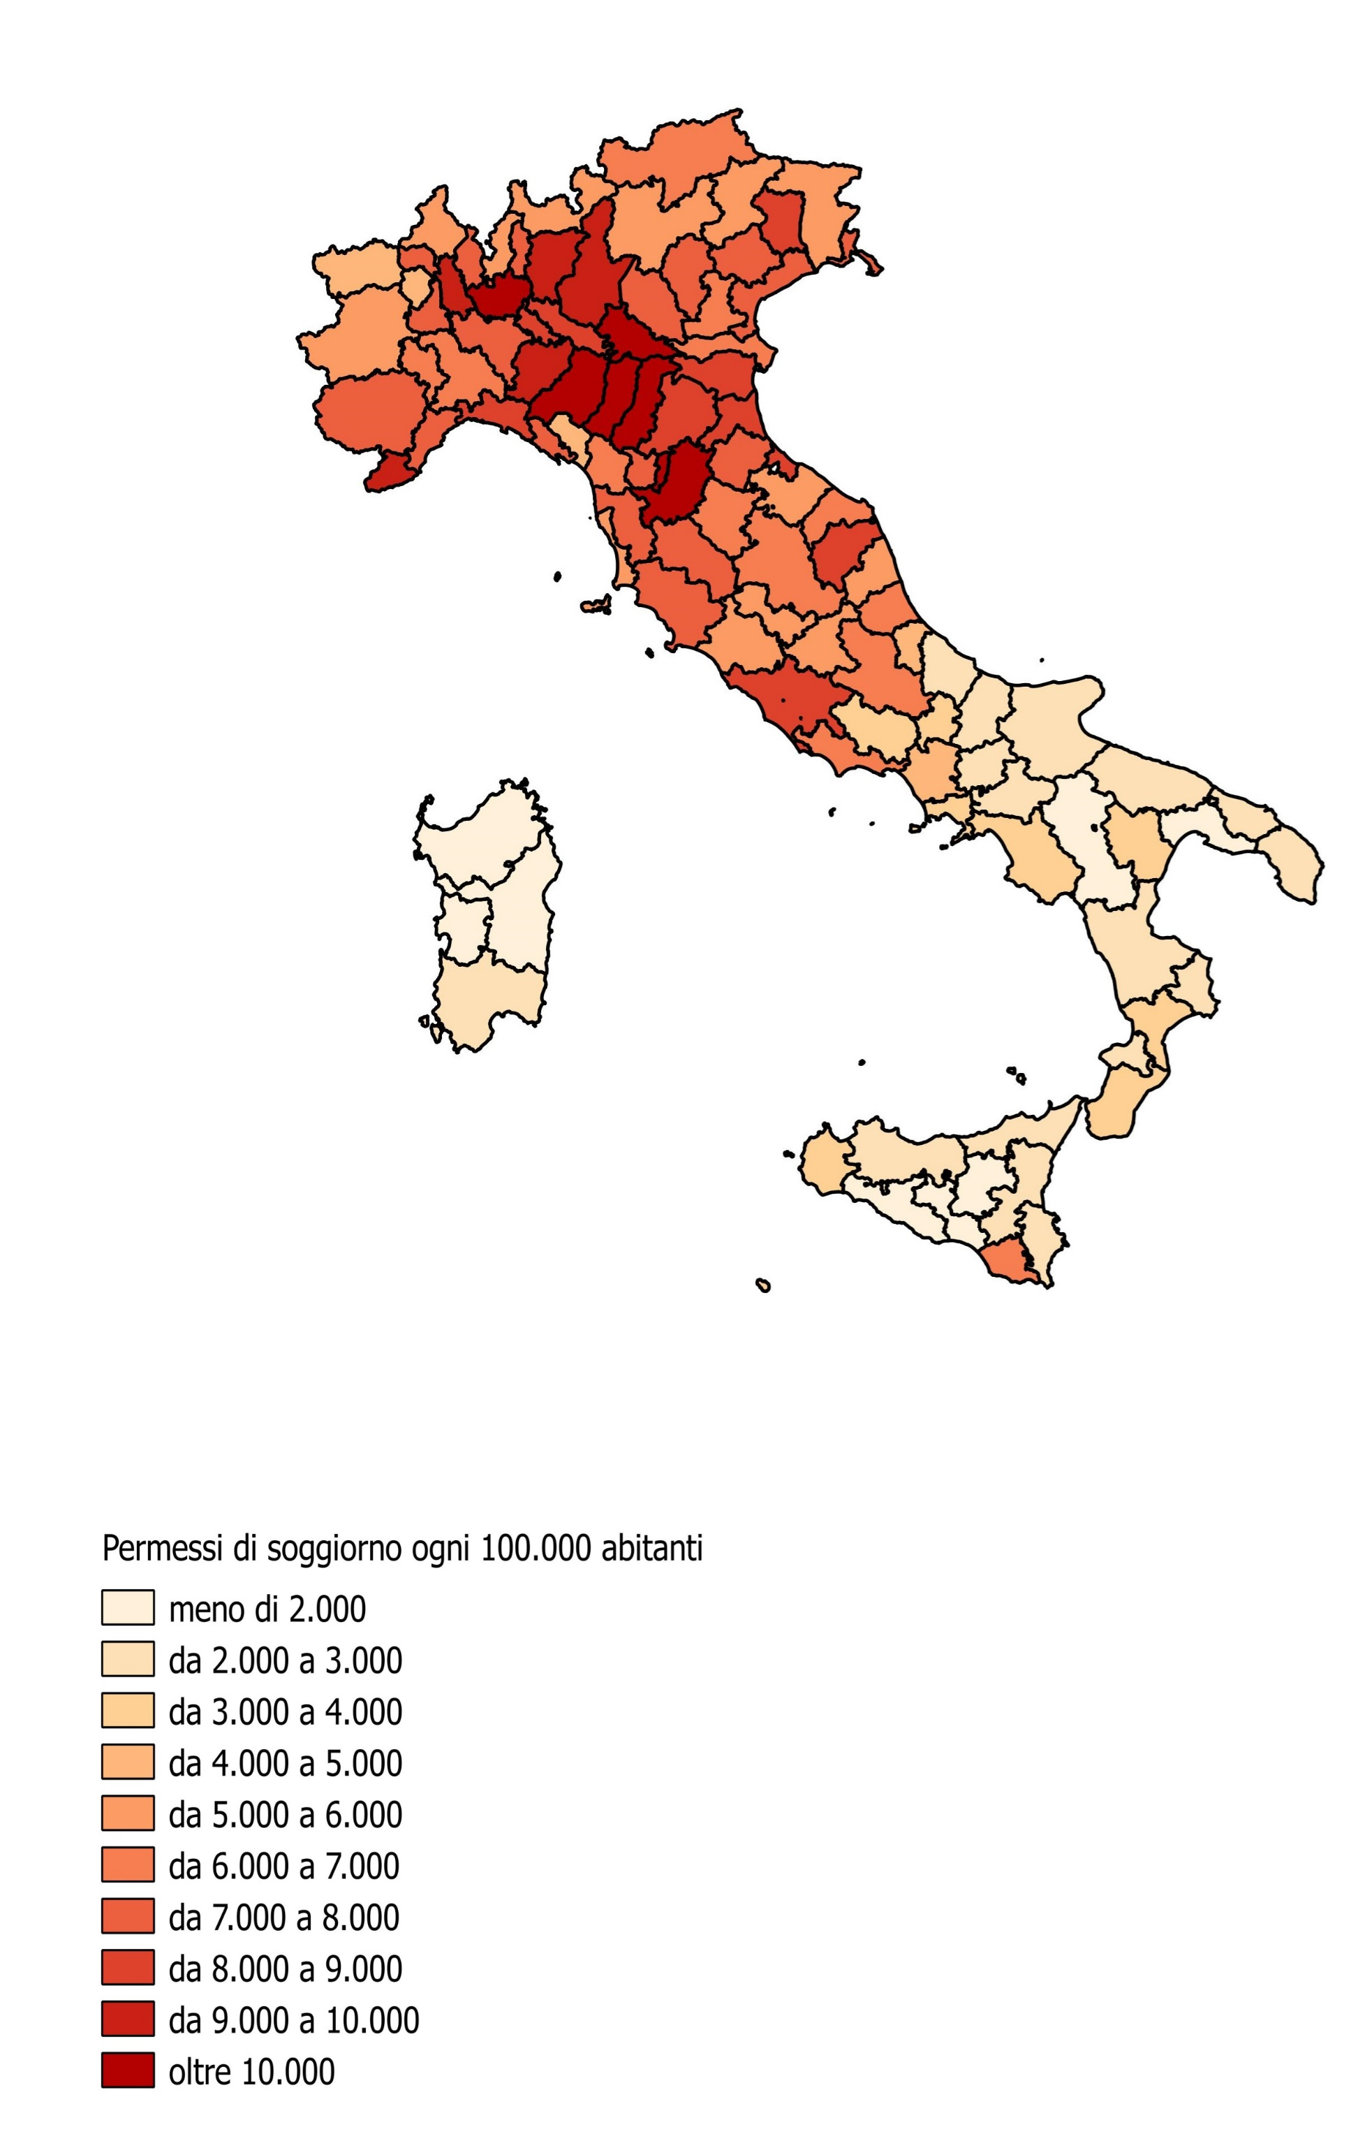

Grafico 3
Grafico 3 - Permessi di soggiorno rilasciati a cittadini non comunitari per motivo al 1° gennaio 2023 (valori percentuali)
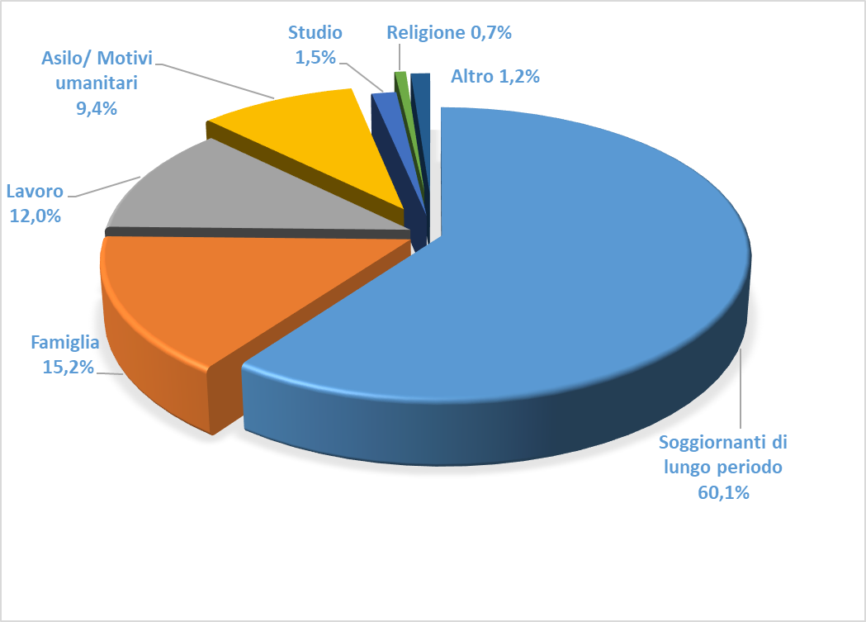

Grafico 4
Grafico 4 - Cittadini non comunitari in totale e minori di 14 anni regolarmente presenti per regione al 1° gennaio 2023
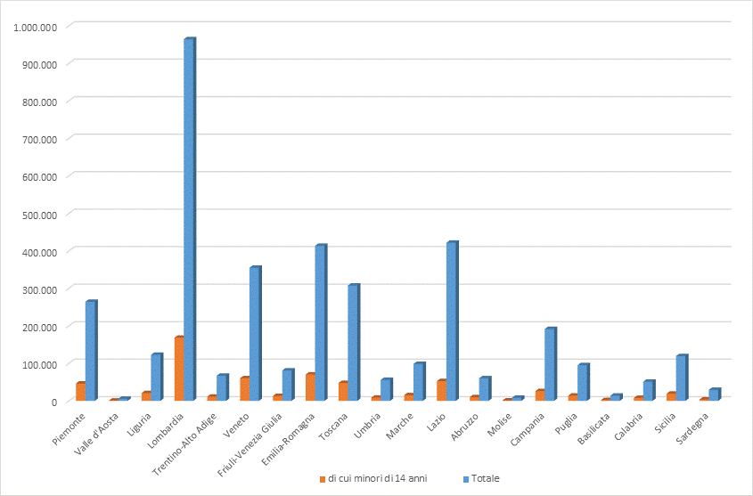

Grafico 5
Grafico 5 - Permessi di soggiorno rilasciati a cittadini extracomunitari per area geografica di provenienza al 1° gennaio 2023 (valori percentuali)
